Инструменты
Название | Название международное | Применимость | Подход
Бизнес-модель Остервальда | Business Model Canvas | инструмент стратегического управления, используемый для описания бизнес-моделей новых или уже работающих предприятий используют модель для поиска новых точек роста, анализа конкурентов и определения лучших практик развития бизнеса на стадии планирования стартапа применение Канвас затруднительно. Заполнение всех блоков возможно, когда найдены поставщики и партнеры, определены каналы сбыта и подсчитаны издержки | рекомендуют предпринимателям не ограничиваться составлением одной модели. Для поиска оптимального варианта задавайте себе сложные вопросы, учитывайте различные сценарии развития компании и тогда сможете выбрать лучшую бизнес-модель, которая окажет положительный эффект на развитие бизнеса
Проблемное интервью |  | Входит в состав инструментов подхода Customer Development. Выявление проблемы и действительных интересов, отношения к продукту и способа мышления заказчика и целевой аудитории, - видение проблемы "изнутри". | Чаще всего проблемное интервью используется на стадии верификации гипотезы решения или тестирования прототипа продукта. В проектной деятельности проблемное интервью бесценно как при диагностике проблемы заказчика, - позволяет уточнить: в чем ее суть и как именно ее видит заказчик? Так и при инициации проектов: проблема может быть выявлена у целевоай аудитории при интервьюировании ее представителей. | Правила проведения проблемного интервью Базовая технология 1. Поставить цель интервью (проверить гипотезу о проблеме, разобраться в ситуации, выяснить интересы и т.д.) 2. Подготовить вопросы к собеседнику (интервьюируемому) Встретиться с собеседником 3. Продемонстрировать интерес к личности и опыту собеседника, заинтересованность в беседе 4. Говорить только про прошлый опыт интервьюируемого, не выводить его на разговор об оценке разных вариантов будущего 5. Не перебивать, пока интервьюируемый обсуждает содержание, мягко возвращать к теме вопрсоа, когда он начинает отклоняться в сторону 6. Не оценивать ответы собеседника 7. Не задавать наводящие вопросы и вопросы, ответы на которые ответ очевиден 8. Задавать уточняющие вопросы до просянения смысла сказанного и однозначного понимания ответа 9. Выясняйте ценность для заказчика решения его проблемы, для оценки расходов на решение проблемы в вашем проекте 10. Записывать ответы дословно (или вести аудиозапись, о чем попросить разрешение и потом расшифровать) Продвинутая технология 1'. Строить гипотезу о возможной проблеме на базе схемы анализа ситуации, состоящей из основного процесса и позиций участников ситуации 2'. Готовить вопросы с целью уточнения элементов схемы, а также для выявления сбоев в схеме ситуации 8'. В процессе интервью уточнять у собеседника соответствие схемы фактическому положению дел 8". Подтвердить, что сбои и разрывы в схеме и в реальной ситуации находятся в описанных местах Подготовить список типичных ошибок при интервью - наставнику и командам на рефлексию Как плохой вопрос переделать в хороший? | Для выяснения отношения собеседника к проблеме можно использовать вопросы типа: Случалось ли вам …? Попадали ли вы в ситуацию …? Как часто с вами происходит …? Когда вы последний раз оказывались в ситуации …? Вас беспокоит …? Как на вашу жизнь влияет …? Ответы «да», «нет», «иногда» неинформативны. Задавайте открытые вопросы – такие, на которые собеседнику придется давать развернутый ответ. Примеры развернутых вопросов: Можете вспомнить случай, когда вы оказывались в ситуации …? Расскажите подробнее, как … было в последний раз? Можете рассказать, как вы тогда поступили? Расскажите подробнее как вы решали эту проблему? Вы всегда так поступаете? В других похожих случаях как вы поступали? Как вы решаете эту проблему сейчас? Какие трудности у вас вызывает это решение? Что вас не устраивает в нынешнем решении? Почему вы поступили именно так? Какие еще варианты вы рассматривали? Вопросы, помогающие выяснить ценность: Почему решение этой проблемы для вас так важно? Каких результатов вы ранее добивались, решая подобные проблемы? Что происходило, когда вы не решали эту проблему? К каким трудностям это приводило? К каким расходам это приводило? Что вы теряли в той ситуации? Сколько времени или денег вы тратили на решение этой проблемы?
Матрица стейкхолдеров |  |  |  |  |  | https://investvlg.ru/raznoe/stejkxoldery-eto-vikipediya-stejkxoldery-eto-chto-takoe-stejkxoldery.html https://habr.com/ru/articles/738750/
Луковичная диаграмма стейкхолдеров |  |  |  | 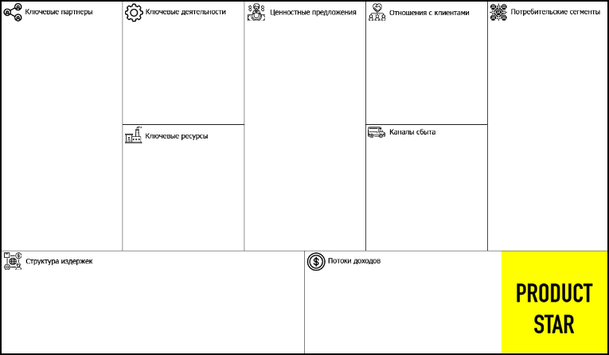 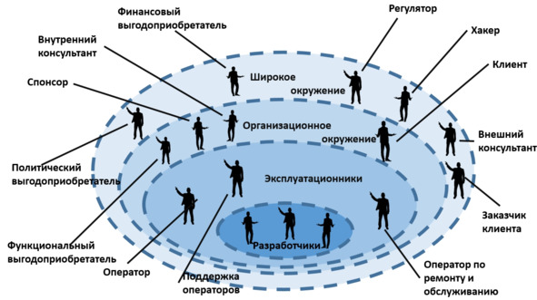 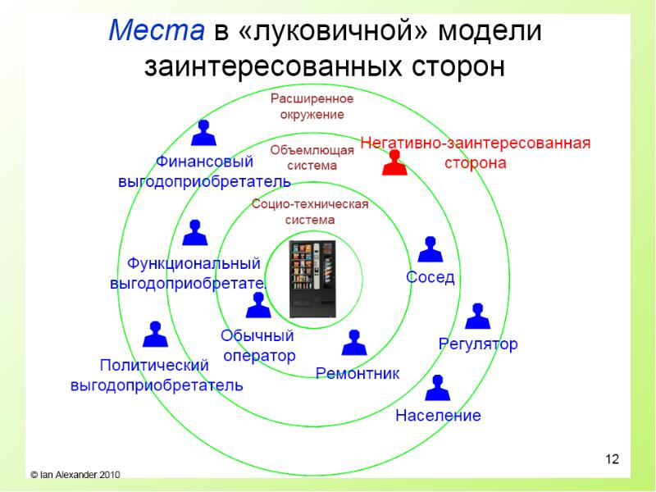
Потрет пользователя
Customer Development
Пользовательские сценарии
Морфологическая матрица
CJM (customer journey map) |  | Карта клиента CJM в маркетинге нужна, чтобы зафиксировать действия клиента и проблемы, с которыми он столкнулся, и помочь сделать выбор быстрее, а заказ удобнее |  |  |  | https://practicum.yandex.ru/blog/customer-journey-map/#chto-takoe
UJM (user journey map) |  | карта пути онлайн-пользователя внутри продукта, когда он находится на сайте или в приложении
LXM (life experience map) |  | карта жизненного пути потенциальных клиентов. Она помогает понять, как живёт целевая аудитория продукта, чем увлекаются эти люди, какие у них проблемы и потребности. Это нужно, чтобы улучшить продукт и каждый этап взаимодействия с ним для тех, кто ещё о нём не знает.

